figure 1
 | de 100% à 0%
 | Table de survie : première sortie de relation longue après la migration
 | Hommes |  |  |  |  |  |  |  |  | Femmes
 | Intervalle | Survivants | Connait l'évènement | Perdu de vue | Qutient de mortalité | Ecart-type | Borne inf. IC95% | Borne inf. IC95% | Intervalle | Survivants | Connait l'évènement | Perdu de vue | Qutient de mortalité | Ecart-type | Borne inf. IC95% | Borne inf. IC95%
0 | [0;1[ | 186 | 0 | 0 | 1.0000 |  | 1.0000 | 1.0000 | [0;1[ | 227 | 0 | 0 | 1.0000 |  | 1.0000 | 1.0000
1 | [1;2[ | 186 | 46 | 12 | 0.7444 | 0.0325 | 0.6741 | 0.8019 | [1;2[ | 227 | 61 | 10 | 0.7252 | 0.03 | 0.6614 | 0.779
2 | [2;3[ | 128 | 19 | 17 | 0.6261 | 0.037 | 0.549 | 0.6937 | [2;3[ | 156 | 17 | 17 | 0.6416 | 0.0327 | 0.5737 | 0.7016
3 | [3;4[ | 92 | 0 | 13 | 0.6261 | 0.037 | 0.549 | 0.6937 | [3;4[ | 122 | 5 | 8 | 0.6145 | 0.0335 | 0.5453 | 0.6763
4 | [4;5[ | 79 | 1 | 6 | 0.6178 | 0.0374 | 0.5401 | 0.6864 | [4;5[ | 109 | 2 | 5 | 0.6029 | 0.0338 | 0.5333 | 0.6655
5 | [5;6[ | 72 | 2 | 4 | 0.6002 | 0.0384 | 0.5208 | 0.6707 | [5;6[ | 102 | 2 | 4 | 0.5909 | 0.0342 | 0.5206 | 0.6543
6 | [6;7[ | 66 | 1 | 4 | 0.5908 | 0.0389 | 0.5105 | 0.6624 | [6;7[ | 96 | 3 | 7 | 0.5717 | 0.0348 | 0.5004 | 0.6366
7 | [7;8[ | 61 | 2 | 2 | 0.5711 | 0.04 | 0.4888 | 0.6451 | [7;8[ | 86 | 1 | 3 | 0.5649 | 0.0351 | 0.4933 | 0.6303
8 | [8;9[ | 57 | 1 | 5 | 0.5606 | 0.0406 | 0.4773 | 0.6359 | [8;9[ | 82 | 0 | 3 | 0.5649 | 0.0351 | 0.4933 | 0.6303

 | de 0% à 100%
 | Table de survie : première entrée dans une relation longue après la migration
 | Hommes |  |  |  |  |  |  |  |  | Femmes
 | Intervalle | Survivants | Connait l'évènement | Perdu de vue | Quotient de mortalité | Ecart-type | Borne inf. IC95% | Borne inf. IC95% | Intervalle | Survivants | Connait l'évènement | Perdu de vue | Quotient de mortalité | Ecart-type | Borne inf. IC95% | Borne inf. IC95%
0 | [0;1[ | 154 | 0 | 0 | 0.0000 |  | 0.0000 | 0.0000 | [0;1[ | 147 | 0 | 0 | 0.0000 |  | 0.0000 | 0.0000
1 | [1;2[ | 154 | 17 | 13 | 0.1153 | 0.0263 | 0.3259 | 0.1981 | [1;2[ | 147 | 43 | 10 | 0.3028 | 0.0386 | 0.3386 | 0.2210
2 | [2;3[ | 124 | 10 | 20 | 0.1929 | 0.0335 | 0.4510 | 0.3063 | [2;3[ | 94 | 21 | 19 | 0.4761 | 0.0437 | 0.4263 | 0.2984
3 | [3;4[ | 94 | 9 | 9 | 0.2740 | 0.0396 | 0.4510 | 0.3063 | [3;4[ | 54 | 12 | 2 | 0.5947 | 0.0453 | 0.4547 | 0.3237
4 | [4;5[ | 76 | 12 | 7 | 0.3942 | 0.0458 | 0.4599 | 0.3136 | [4;5[ | 40 | 8 | 0 | 0.6758 | 0.0444 | 0.4667 | 0.3345
5 | [5;6[ | 57 | 10 | 2 | 0.5024 | 0.0487 | 0.4792 | 0.3293 | [5;6[ | 32 | 6 | 2 | 0.7385 | 0.0426 | 0.4794 | 0.3457
6 | [6;7[ | 45 | 8 | 1 | 0.5918 | 0.0492 | 0.4895 | 0.3376 | [6;7[ | 24 | 7 | 4 | 0.8217 | 0.0389 | 0.4996 | 0.3634
7 | [7;8[ | 36 | 5 | 1 | 0.6493 | 0.0485 | 0.5112 | 0.3549 | [7;8[ | 13 | 3 | 0 | 0.8629 | 0.0365 | 0.5067 | 0.3697
8 | [8;9[ | 30 | 5 | 0 | 0.7078 | 0.0469 | 0.5227 | 0.3641 | [8;9[ | 10 | 2 | 0 | 0.8903 | 0.034 | 0.5067 | 0.3697

 | Figure 1 : Evolution des situations conjugales des femmes et des hommes selon l'année depuis l'arrivée en France

a. Proportion d'individus arrivés en union et toujours en couple
b. Proportion cumulée d'individus arrivés seuls qui entrent en union

figure 2
 | Tableau de données : Régressions logistiques pour données logitudinales à temps discret
 |  | Femmes |  |  |  |  | Hommes
 |  | inf1 | inf | ORa | sup | sup1 | inf1 | inf | ORa | sup | sup1
Situation professionnelle | En emploi stable | 0.6 | 0.5 | 1.1 | 2.5 | 1.4 | 2.6 | 1.3 | 3.9 | 11.1 | 7.2
 | Instabilité professionnelle | 1.3 | 0.4 | 1.7 | 6.7 | 5 | 2.1 | 0.8 | 2.9 | 11 | 8.1
 | Sans emploi |  |  | 1 |  |  |  |  | 1
 | Etudes | 0.4 | 0.2 | 0.6 | 1.5 | 0.9 | 2.3 | 0.9 | 3.2 | 11.5 | 8.3
Situation résidentielle | Logement personnel | 1.9 | 1.6 | 3.5 | 7.6 | 4.1 | 1.6 | 1.4 | 3 | 6.7 | 3.7
 | Hébergement famille/amis |  |  | 1 |  |  |  |  | 1
 | Autre | 1.1 | 0.6 | 1.7 | 4.5 | 2.8 | 0.9 | 0.6 | 1.5 | 3.9 | 2.4
Situation administrative | Pas de tire de séjour |  |  | 1 |  |  |  |  | 1
 | Titre de séjour court | 0.6 | 0.5 | 1.1 | 2.3 | 1.2 | 0.9 | 0.8 | 1.7 | 3.7 | 2
 | Titre long/Nationalité française | 0.6 | 0.5 | 1.1 | 2.6 | 1.5 | 1.1 | 1.1 | 2.2 | 4.6 | 2.4
Conditions de vie | Ni activité professionnelle, ni logement personnel, ni titre de séjour |  |  | 1 |  |  |  |  | 1
 | Un logement personnel ou un titre de séjour et sans activité professionnelle | 2.5 | 1.5 | 4 | 10.8 | 6.8 | 3.3 | 0.8 | 4.1 | 21.4 | 17.3
 | Une activité professionnelle uniquement | 1.7 | 0.5 | 2.2 | 9.2 | 7 | 3.2 | 1 | 4.2 | 18.5 | 14.3
 | Une activité professionnelle et un logement personnel ou un titre de séjour | 1.5 | 0.7 | 2.2 | 6.6 | 4.4 | 10.3 | 3.2 | 13.5 | 57.5 | 44
 | Une activité professionelle, un logement personnel, un titre séjour | 2.9 | 1 | 3.9 | 14.5 | 10.6 | 16.3 | 4.6 | 20.9 | 95.6 | 74.7

Champ : Individus du groupe de référence âgés de 15 ans et plus l'année de l'arrivée en France et sans partenaire stable lors de la migration. Interprétation : Les points du graphique sont des odds ratios (ou rapports de cotes). Ces derniers s'interprètent selon leur position par rapport à la barre verticale située à la valeur 1. Les points étant à la droite de la barre (ou supérieurs à 1) montrent une accélération de l'entrée en union comparativement au point de référence de même symbole situé sur la barre (ou égal à 1). A l'inverse, les points situés à la gauche de la barre (ou inférieurs à 1) désignent un ralentissement de l'entrée en union comparativement au point de référence. Les indicateurs sont significatifs lorsque les intervalles de confiances (barres horizontales) ne franchissent pas la barre verticale. Lecture : Lorsque l'on tient compte des autres caractéristiques individuelles (temps depuis l'arrivée en France, âge, période d'arrivée en France, lieu de naissance, raison de la migration, nombre d'enfants) les hommes ayant un emploi stable entrent plus rapidement en union que les hommes sans emploi. Source : ANRS-Parcours, 2012-2013.
 |  |  |  |  |  | Figure 2 : Facteurs associés à l'entrée en union pour les individus arrivés seuls en France

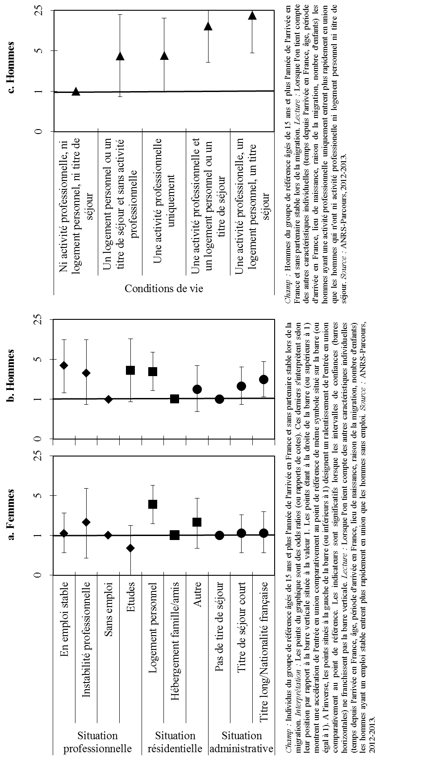

figure 3
Tableau de données : Statistique descriptive
 | Femmes |  | Hommes
 | Union débutée avant la migration | Union débutée après la migration | Union débutée avant la migration | Union débutée après la migration
Effectifs | 513 | 244 | 457 | 288
Mixité géographique
Partenaires du même pays | 88 | 63 | 80 | 53
Mixité intra-africaine | 9 | 18 | 15 | 18
Mixité extra-africaine | 3 | 19 | 4 | 30
Champ : Unions déclarées par les femmes du groupe de référence arrivées en France à 15 ans ou plus. Note : Il y a mixité intra-africaine lorsque les partenaires sont tous les deux nés dans un pays d'Afrique subsaharienne. Il y a mixité extra-africaine lorsque le partenaire de la personne enquêtée n'est pas né en Afrique subsaharienne. Lecture : 19% des unions déclarées par les femmes et débutées après l'arrivée en France sont contractées avec un partenaire extra-africain. Source : Enquête ANRS-Parcours, 2012-2013.

Figure 3 : Types de mixité des unions selon qu'elles aient débuté avant ou après l'arrivée en France

 | Partenaires du même pays | Mixité intra-africaine | Mixité extra-africaine
Union débutée avant la migration | 88 | 9 | 3
Union débutée après la migration | 63 | 18 | 19
Union débutée avant la migration | 80 | 15 | 4
Union débutée après la migration | 53 | 18 | 30

